НФ1
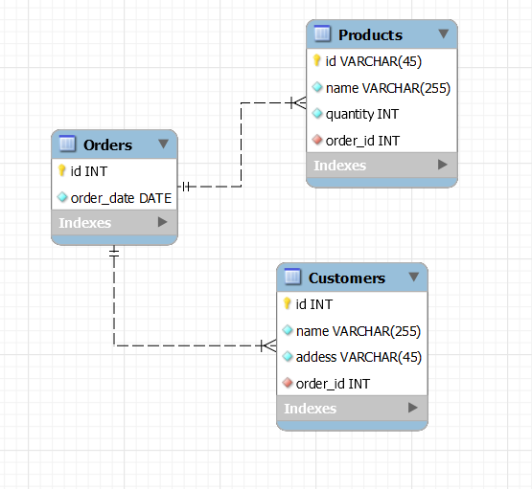
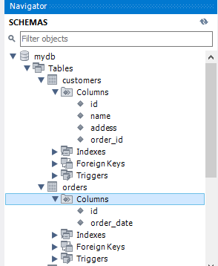
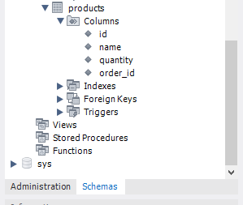
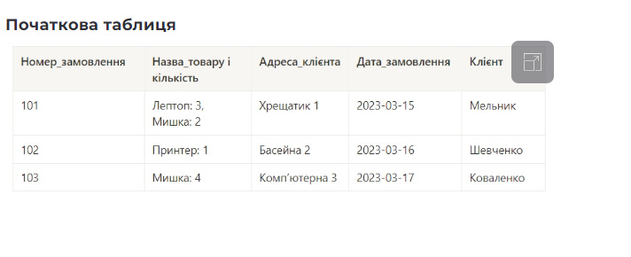
1НФ
order_number | product_name | product_quantity | addess | order_date | customer
101 | Лептоп | 3 | Хрещатик 1 | 2023-03-15 | Мельник
101 | Мишка | 2 | Хрещатик 1 | 2023-03-15 | Мельник
102 | Принетер | 1 | Басейна 2 | 2023-03-16 | Шевченко
103 | Мишка | 4 | Комп'ютерна 3 | 2023-03-17 | Коваленко

2НФ
Orders |  |  |  |  | Customes
order_number | product_name | product_quantity | order_date |  | order_number | customer | addess
101 | Лептоп | 3 | 2023-03-15 |  | 101 | Мельник | Хрещатик 1
101 | Мишка | 2 | 2023-03-15 |  | 102 | Шевченко | Басейна 2
102 | Принетер | 1 | 2023-03-16 |  | 103 | Коваленко | Комп'ютерна 3
103 | Мишка | 4 | 2023-03-17

3НФ
Products |  |  |  | Orders |  |  | Customers
order_number | product_name | product_quantity |  | order_number | order_date |  | order_number | addess | customer
101 | Лептоп | 3 |  | 101 | 2023-03-15 |  | 101 | Хрещатик 1 | Мельник
101 | Мишка | 2 |  | 102 | 2023-03-16 |  | 102 | Басейна 2 | Шевченко
102 | Принетер | 1 |  | 103 | 2023-03-17 |  | 103 | Комп'ютерна 3 | Коваленко
103 | Мишка | 4

